상품제안서
양 극세사담요 특대형 | 상품코드: S14929

 |  |  |  |  |  |  | 02-713-8555 | www.synergygift.co.kr
 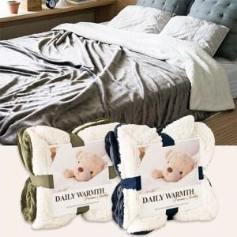

【상세/제작정보】

【인쇄/포장옵션】 | 실크 / 별도문의

【공급단가】 | 수량 | 20~ | 50~ | 100~ | 500~ | 1,000~
*VAT별도 | 단가 | 16,340원 | 15,730원 | 15,130원 | 14,520원 | 14,160원

【상품 URL】 | https://www.synergygift.co.kr:443/src/goods_detail.php?gdno=11735

